상품제안서
액센 3in1 멀티 고속충전케이블 A107 | 상품코드: F19918

 |  |  |  |  |  |  | 02-412-0044 | www.easy1.co.kr
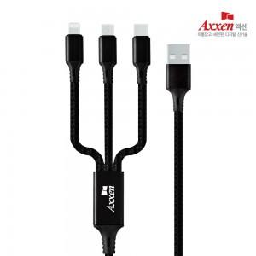

【상세/제작정보】

【인쇄/포장옵션】 | 풀칼라 / 종이케이스

【공급단가】 | 수량 | 100~ | 300~ | 500~ | 1,000~ | 3,000~
*VAT별도 | 단가 | 1,840원 | 1,770원 | 1,700원 | 1,630원 | 1,590원

【상품 URL】 | http://www.easy1.co.kr/src/goods_detail.php?gdno=19918

